Sheet1
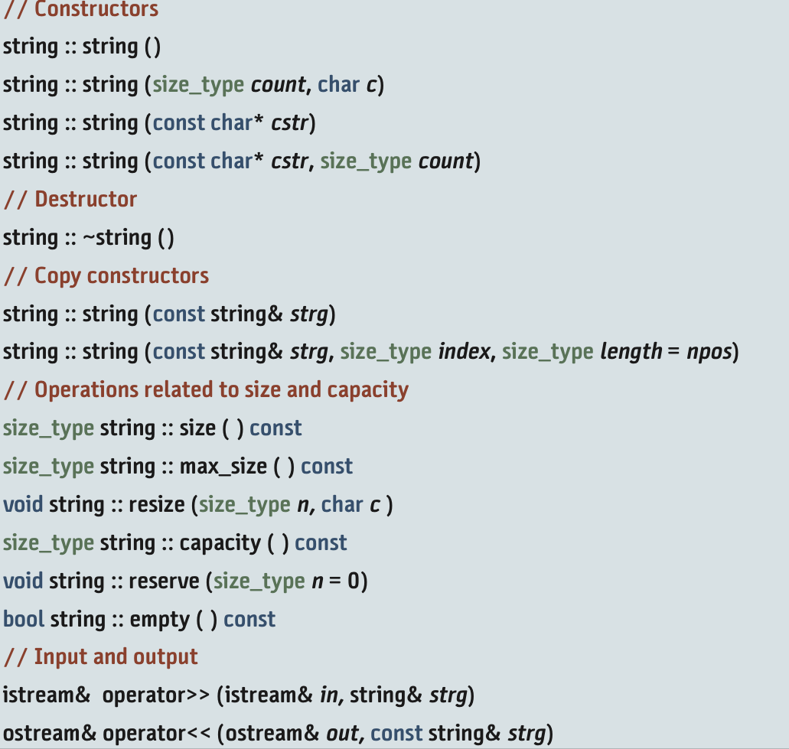
1) 배열 Arrays |  |  |  | char* myReverse(char* p) { |  |  | int main(){
3가지 속성 : 자료형(type 배열내부는 모두 같은 자료형 가져야함) |  |  |  | char* temp = new char[strlen(p) + 1]; |  |  | char orig[] = "ABCDEFG";
용적(capacity 보유할수있는 최대개수), 크기(size 그시점에 존재개수) |  |  |  | for (int i = 0; i < strlen(p); i++) |  |  | char* copy = nullptr;
제로 인덱스 : int a[4] 면 [0]부터 [capacity-1 = 3]까지 범위를 갖는 것 |  |  |  | temp[i] = p[strlen(p) - i - 1]; |  |  | cout << orig << '\n';
2차원 배열 : score[행row:세로2][열col:가로3]; = { {1,2,3},{1,2,3}}; or 초기화? {0}; | 열만 만들어 b[2]; |  |  | temp[strlen(p)] = NULL; |  |  | copy = myReverse(orig);
행만 만들어 a[5] |  |  |  | return temp; |  |  | cout << copy << '\n';
 |  |  |  | } |  |  | delete[] copy;
2) 참조 References |  |  |  |  |  |  | copy = nullptr;
한 번 부여한 별명은 변경 불가 but 원본에 대입하는건 가능 |  |  |  | !! Int& x = 3; // 별명에 직접 정수값 대입 불가 but const로는 가능
int a = 9; |  | const int& rb = 88; //정수대입가능 |  | !! 원본에 const 붙으면 &에도 const 붙여야 오류 안남(&에만 붙이는건 가능)
int& ra = a; |  | int c = 3; | // rb=7 불가
int& rra = a; |  | const int& rc = c; //c로 원본변경가능 |  | !! 전달할때 | 값으로 : 인수,매개변수 독립적 존재 & 매개변수 변경이 인수에 영향ㄴ
cout << "ra: " << ra << "\n"; //9 |  |  |  |  | but 복사비용… . 크기가 큰 자료형 복사할때 별로 안 좋음
ra = 7; //원본 변경하기 |  |  |  |  | 참조로 : 인수,매개변수 동일한 객체 & 매개변수 변경하면 인수도 변경됨
cout << "rra: " << rra << "\n"; //7 |  |  |  |  | so 크기 큰 자료형 복사 좋음 but 바로 값 지정은 불가 |  |  | | void fun(int& rX)
!! 리턴할때 | 값으로 : 클래스 자료형이면 복사생성자 호출, 복사비용 ㅠ |  |  |  |  |  |  | | fun(5) //에러
type& function(..) 값은 & 뺌 | 참조로 : 일반적 매개변수&지역변수값 리턴불가-함수종료시 다 파괴되니까 // but 참조 매개변수&정적지역변수는 리턴가능-파괴 안되니까
3) 포인터 Pointers |  |  |  |  |  | int arr[5]; // 5개의 int 자료형을 갖는 배열 선언
변수의 주소 출력 : 주소 연산자 '&' -> 16진수 출력 |  |  | int score=92 |  |  | int* parr = &arr[0]; //int* parr = arr; 동일함
간접참조 : 지정된 주소 활용해 참조함 |  |  | int* pScore = &score; |  |  | for(int i = 0; i < 5; i++){ // 다 같은 주소를 가짐
2차원 배열과: int(*m)[4] -> m[i][j] |  | 포인터로 선언 후 배열로 받기 가능 | int** ppScore = &pScore; |  |  | cout << "포인터 연산을 사용한 주소: " << i;
const int a = 1; | cout << *pa << a; //값 |  | --- for문 안에 numbers[i] = *(numbers + i) 동일표현 ---- |  |  | cout << arr + i << endl;
int b=2; | cout << pa << &a; //주소 |  | - int* p1 = 0; -> '값:0 아님' |  |  | cout << "& 연산자를 사용한 주소: " << i;
const int* pa = &a; |  |  | // 아무 값을 가지지 않음 |  |  | cout << &arr[i] << endl;
//*pa = 3; //실행불가 |  |  | - void* p; 는 아무 자료형 다 가르킴 |  |  | cout << "parr을 사용한 주소: " << i;
pa = &b; //가능, 가르키는 대상 자체는 변경불가 |  |  | // p = &x (x는int) and p = &y (y는double) |  |  | cout << parr + i << endl << endl;}
4) 메모리 Memory Management (Code, Static, Stack, Heap Memory, Dynamic Memory Allocation)

 |  |  |  |  | int size;
 |  |  |  |  | int* parr = nullptr;
 |  |  |  |  | cout << "몇 분이세요?"; cin >> size;
- 스택해제(되감기) |  |  |  |  | parr = new int[size]; // 힙 메모리 동적할당(메인에 없음) //!!중요
1) 코드 메모리 |  |  |  |  | for(int i=0; i<size; i++){cout << "나이는? "; cin >> parr [i]; }
2) 정적 메모리 |  |  |  |  | for(int i=0; i<size; i++){cout << parr[i];}
3) 스택 메모리(후입선출, return시 pop됨) |  |  |  |  | delete[] parr; //!!중요 꼭 딜리트 해줘야함
4) 힙 메모리(무조건 포인터로 사용, 꼭 delete를 해줘야함) |  |  |  |  | parr = nullptr; // 해제 free heap memory
5) 클래스 관계 Relationships among Classes (Inheritance, Association, Dependency)
- inheritance 상속(is-a) : ex)나는 학생이다.
protected 접근으로 getter setter 없이 사용가능, 코드 중복방지, 가독성 좋음, 재사용성 but 강한 결속력으로 유연성 낮춤
but 보통 public만 쓰고 지정 안할경우 private로 설정됨
- association 연관(has-a & is related to) : ex) 조립된 컴퓨터, 여러 신체부위로 구성된 인간
aggregation 소유(집합관계, 컴퓨터 조립 so 각 클래스의 수명이 다름) ex)moniter has a (is related to) computer
 | 외부에서 만들어 결합, composition보다 약함
composition 구성(구성관계, 사람 죽으면 모든 세포 다 죽음) ex)사람 죽을때 눈 코 입 다 작동 안됨
 | 내부에서 만들어 결합, 강한 결합관계, 죽을때도 다 같이 죽음
- dependency 의존(uses-a) : ex) 보험기간
쓰고 버림, 클래스 안에 다른 클래스를 매개변수로 줄 때, 수정이 용이함 |  |  |  |  | 가장 약한 결합관계
6) 다형성 Polymorphism and Other Issues
- virtual 키워드 맨 앞 & 값 0 주기 => 순수 가상 함수 만들기 ex) virtual void print() = 0; |  |  |  |  |  | - '동적할당을 하여라' -> new Cricle();
- 추상클래스 : 하나 이상의 순수가상함수 |  |  | - 인터페이스 : 전부 순수가상함수 |  |  | 포인터로 해당힙에 생긴 메모리주소번지 가져옴

- Upcast |  |  |  | - Downcast(dynamic_cast 씀)
베이스 클래스 포인터에 파생 클래스 객체 넣음 |  |  |  | 파생 클래스 포인터에 베이스 클래스 객체 넣음
ex) Person* ptr1 = new Student |  |  |  | but 상속관계에서 오버헤드 많이 발생 so 이런 코드 별로 안 좋음
 |  |  |  | ex) Student* ptr2 = dynamic_cast<Student*>(ptr1)

